Hoja 1
Nombre emisora | Frecuencia operación | Ancho de banda señal sin demodular (imagen medida) | Emisora cumple parametros de ancho de banda (SI/NO) | Emisora legalmente registrada (SI/NO) | señal L+R (SI/NO) | Pilot (SI/NO) | Señal L-R (SI/NO) | señal RBDS (SI/NO) | Imagen de evidencia señal demodulada
 |  | 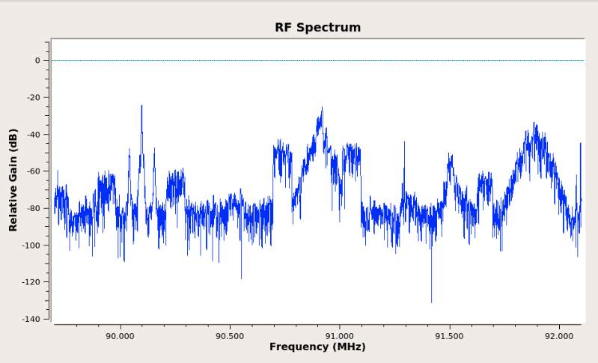 Imagen de referencia |  |  |  |  |  |  | 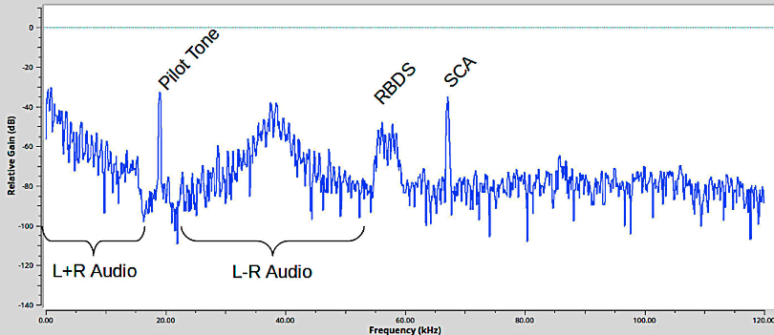 Imagen de referencia
 | 90.7
 | 92.3
 | 96.9
 | 96.2
 | 99.7
 | 100.7 | 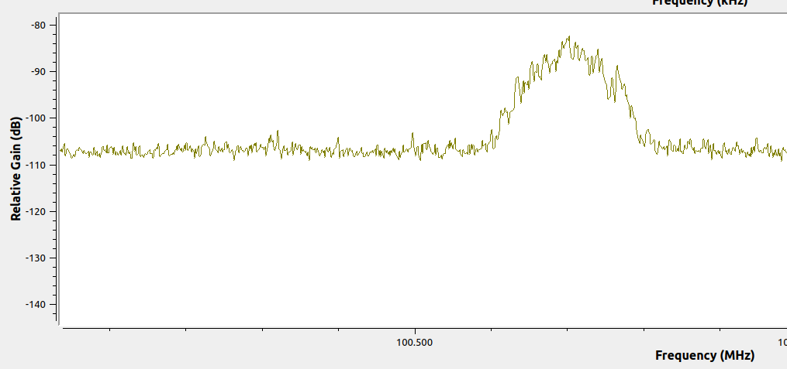
 | 107.7
 | 103.7
 | 104.7
 | 106.7

